Sheet1
Project D2B2 1챕터 시스템 기획서

목차

 | 1 |  | 매력, 특징, 키워드, 한줄설명

 | 2 |  | 개요

 | 3 |  | 메인 컨텐츠

 |  | 3-1 |  | 메인 컨텐츠 FLOW

 | 4 |  | 포함된 시스템

 |  | 4-1 |  | 미션 시스템

 |  | 4-2 |  | 판정 시스템

 |  | 4-3 |  | 피드백 시스템

 |  | 4-4 |  | 리플레이 기능

 | 5 |  | 최종 평가와 리플레이

 | 6 |  | 필요 리소스

 |  | 6-1 |  | 필요 테이블

 | 매력, 특징, 키워드, 한줄설명

 |  | 매력 |  |  |  | 놀이와 함께 배우는 즐거운 교통안전 가이드

 |  | 특징 |  |  |  | 실패 시 안전 가이드를 시청하면 다시 시작 가능
 |  |  |  |  |  | 성공 시 최종 평가를 통해 3인칭으로 자신을 확인할 수 있음

 |  | 키워드 |  |  |  | 횡단보도 |  |  | 무단횡단 |  | 신호준수 |  | 손들고 | 천천히

 |  | 한줄설명 |  |  |  | 안전 가이드와 함께하는 올바른 횡단보도 보행 습관 기르기

 | 개요

 |  | 챕터 1의 목적
 |  |  | 아동의 횡단보도 보행 안전 교육을 보다 즐겁게 수행한다.

 |  | AS-IS

 |  |  | 2022년 기준, 전체 어린이 보행사고 중 횡단보도 내 사고가 4~50%의 비중으로
 |  |  | 전체 어린이 교통사고 내용 중 가장 큰 비율을 차지하고 있다.
 |  |  | 또한, 도로 중간 무단횡단 역시 25~30%의 비중을 차지하고 있어
 |  |  | 어린이 교통 안전에 대한 교육이 필요하다.

 |  |  | 그러나, 현재의 안전 교육 시스템은 너무 지루하거나, 시공간적 한계가 있어
 |  |  | 접근성이 좋지 않고, 자신의 행동이 '왜' 잘못되었는가에 대한 즉각적인
 |  |  | 피드백이 어려운 상황이다.

 |  | TO-DO

 |  |  | 실제 상황에 가까운 VR환경을 구현하고, VR 환경 속 아이의 잘못된 행동을
 |  |  | 즉각적으로 피드백하고 교정할 수 있는 '안전한' 환경을 구축한다.
 |  |  | 또한, 성인 운전자의 시야에서 아동의 신체가 잘 보이지 않는다는 사실을
 |  |  | 직접 눈으로 보고 느낄 수 있게 하여, 보행 시 위험한 습관이 초래할 수 있는
 |  |  | 결과를 안전하게 체감할 수 있도록 유도한다.

 |  | 기대 효과

 |  |  | 횡단보도의 안전한 보행을 위한 좋은 행동을 습관화하여, 아동 스스로
 |  |  | 안전을 판단하고 실천할 수 있는 행동력을 기른다.

 |  |  | 실수와 피드백이 반복되는 체험형 구조를 통해, 안전한 보행 방법을 자연스럽게
 |  |  | 체득할 수 있도록 돕는다.

 | 메인 컨텐츠

 |  | 본 챕터는 어린이 횡단보도 보행 안전 교육을 위한 체험형 시나리오로 구성되어
 |  | 있으며, 다음과 같은 주요 컨텐츠 요소를 포함하고 있습니다.

 |  |  | 1 | 미션 시스템
 |  |  |  |  | 아동이 직접 횡단보도를 건너는 미션을 고지하는 기능

 |  |  | 2 | 판정 시스템
 |  |  |  |  | 아동의 행동 패턴이 안전 보행과 얼마나 일치하는지 판정하는 기능
 |  |  |  |  |  | 정지, 손들기, 좌우 살피기, 뛰쳐나가지 않기 등의 행동을 평가

 |  |  | 3 | 피드백 시스템
 |  |  |  |  | 아동의 행동이 안전 보행 가이드와 맞지 않을 경우, 즉각적인 피드백 및
 |  |  |  |  | 안전 가이드 영상을 통한 자율학습을 유도할 수 있는 기능

 |  |  | 4 | 리플레이 기능
 |  |  |  |  | 아동이 미션에 성공, 혹은 실패했을 경우, 3인칭 시점에서 자신의 행동을
 |  |  |  |  | 돌아볼 수 있는 기능

 |  | 메인 컨텐츠 FLOW

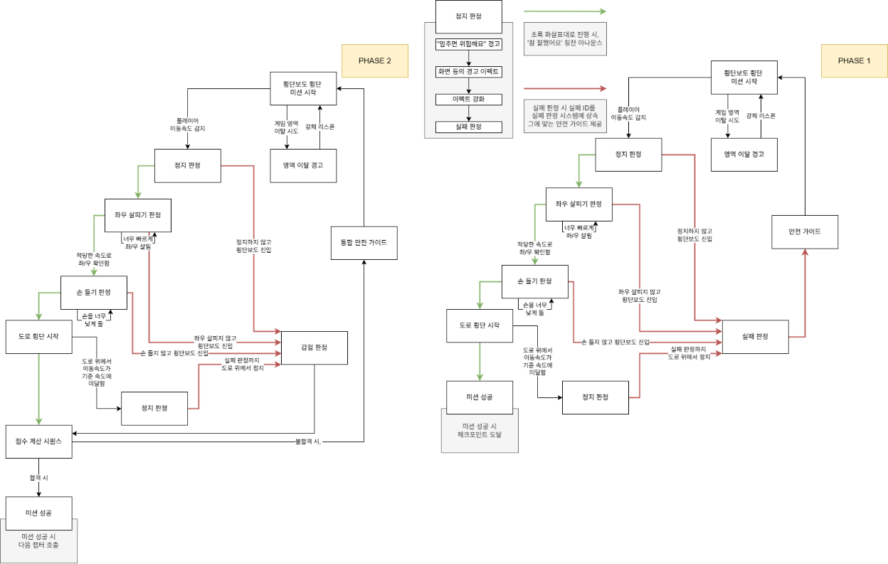

 |  | PHASE 1 안내

1

4

2
3

 |  | 1 |  | 플레이어가 맵을 벗어나는지 체크하는 Loop

 |  | 2 |  | 각종 위험 상황을 체크하여 안전 가이드를 호출하기 위한 기능

 |  | 3 |  | 실패 시 안전 가이드를 통해 정답을 학습하고 재도전하는 기능

 |  | 4 |  | 각종 안전 보행 습관 Check 판정.
 |  |  |  |  | 간단한 위반 사항은 실패 판정으로 넘어가는 대신 미션 재시도 처리

 |  | PHASE 2 안내

1

4

3
2

 |  | 1 |  | 플레이어가 맵을 벗어나는지 체크하는 Loop

 |  | 2 |  | 각종 위험 상황을 체크하여 안전 가이드를 호출하기 위한 기능

 |  | 3 |  | 실패 시 안전 가이드를 통해 정답을 학습하고 재도전하는 기능

 |  | 4 |  | 각종 안전 보행 습관 Check 판정.
 |  |  |  |  | 간단한 위반 사항은 실패 판정으로 넘어가는 대신 미션 재시도 처리

 |  | 포함된 시스템

 |  |  | 미션 시스템

 |  |  |  | 플레이어에게 명확한 목표를 제시하고, 목표 달성 시의 즉각적인 보상과
 |  |  |  | 목표 달성 실패 시의 즉각적인 피드백을 줄 수 있는 기능

 |  |  |  | 하나의 대목표와 여러 개의 세부 목표로 나뉘어 단기, 장기 목표를 제시한다.

 |  |  |  | 예시
 |  |  |  |  | - | 횡단보도 올바르게 건너기
 |  |  |  |  |  | - | 노란 선 앞에 멈추기
 |  |  |  |  |  | - | 손 들기
 |  |  |  |  |  | - | 좌우 살피기
 |  |  |  |  |  | - | 조심히 건너기

 |  |  | 판정 시스템

 |  |  |  | 미션 시스템의 각 서브미션을 플레이어가 정확하게 수행했는지 확인하는
 |  |  |  | 기능

 |  |  |  | 모든 기능은 정량적 기능(예: 멈춤 시간>1초 등)으로 구현하며
 |  |  |  | 실시간 트래킹 데이터를 기반으로 판정한다.

 |  |  |  | 예시
 |  |  |  |  | - | 플레이어는 노란 선 안에 멈췄는가?
 |  |  |  |  | - | 플레이어는 손을 어깨높이 이상으로 들고 있는가?
 |  |  |  |  | - | 플레이어는 적절한 속도로 시선을 이동하였는가?

 |  |  | 피드백 시스템

 |  |  |  | 플레이어가 판정 시스템에서 실패 판정을 겪었을 경우, 다시 같은 실수를
 |  |  |  | 반복하지 않도록 교육할 수 있는 즉각적인 피드백 기능

 |  |  |  | 필요한 경우 안전 가이드 영상을 호출하여 보행 습관 교정을 유도한다.

 |  |  |  | 예시
 |  |  |  |  | - | 즉시 피드백
 |  |  |  |  |  | - | (안내멘트)손을 더 높이 들어야 해요!
 |  |  |  |  |  | - | (안내멘트)고개를 더 천천히 돌려서 좌, 우를 확인하세요!
 |  |  |  |  | - | 안전 가이드 영상 호출
 |  |  |  |  |  | - | 신호를 지키지 않고 뛰어나가 사고가 나는 장면
 |  |  |  |  |  | - | 노란 선 바깥에 서 있다 물벼락을 맞는 장면
 |  |  |  |  |  | - | 횡단보도에서 달려나가다 넘어져 크게 다치는 장면

 |  |  | 리플레이 시스템

 |  |  |  | 플레이어가 미션을 성공적으로 완수하였을 경우, 제 3자의 눈으로
 |  |  |  | 플레이어의 안전 보행 습관을 볼 수 있게 만드는 기능

 |  | 필요 리소스

 |  |  | 테이블

 |  |  |  | 미션 관리 테이블
 |  |  |  | Chapter01_Mission_Table
 |  |  |  | ID |  |  |  | Mission_ID |  | Mission |  | Mission_Condition
 |  |  |  | PK, NotNull |  |  |  | NotNull
 |  |  |  | 고유 키값 |  |  |  | 미션의 키값 |  | 미션 내용 |  | 미션 달성 조건
 |  |  |  | String |  |  |  | String |  | String |  | String
 |  |  |  | M01 |  |  |  | M01_01 |  | 손 들기 |  | 손 위치 ≥ Y(어깨 높이) 이상으로 n초 유지

